LBT
 | REPORTE FOTOGRÁFICO - Sistema de Energia LBT
Nombre de la Estacion: | AYARPONGO
Nombre de Localidad: | PACHANGARA
Fecha: | 11/05/2026 - 11/05/2026
Direccion: | CL LAS FLORES S/N - CP AYARPONGO
ID site: | LI5558
CRQ: | CRQ000000065490
Sticker Año mantenimiento |  |  | Letrero de Localidad beneficiaria o GPS
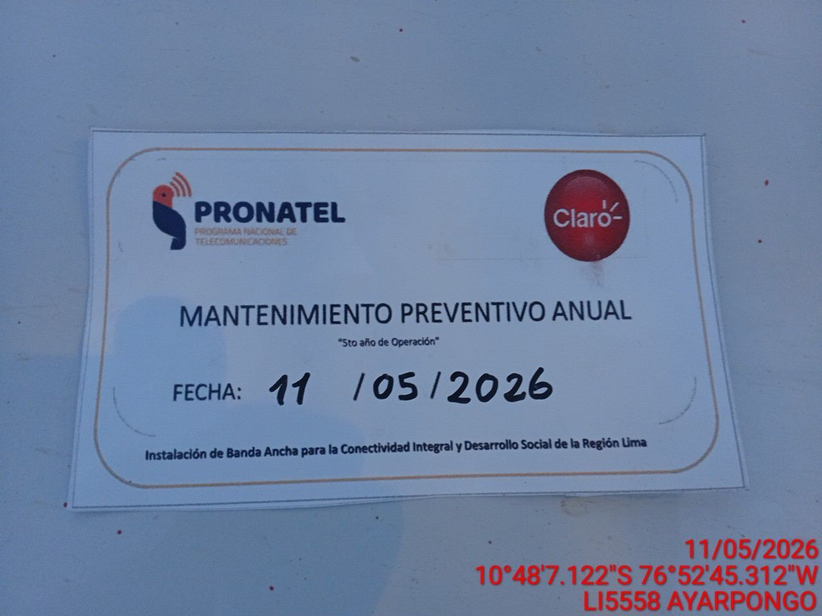 |  |  | 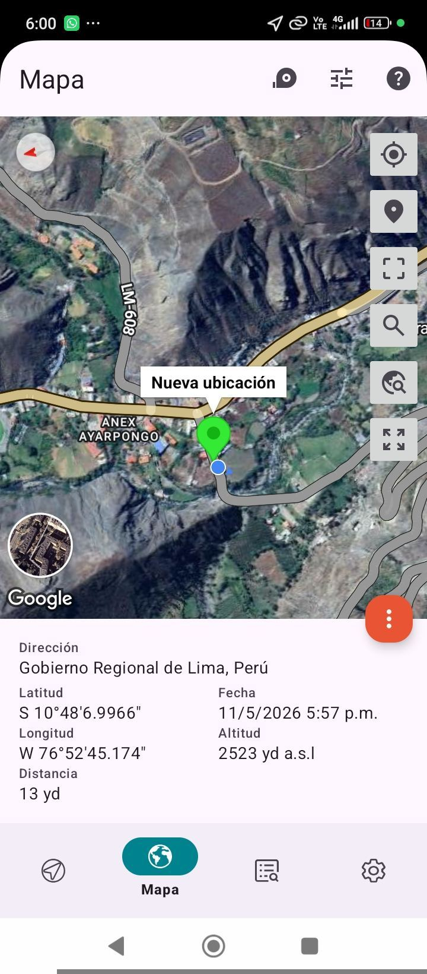

LIMPIEZA Y AJUSTE DEL TRANSFORMADOR (E/R): (DE CORRESPONDER)
ANTES |  | DURANTE |  | DESPUES
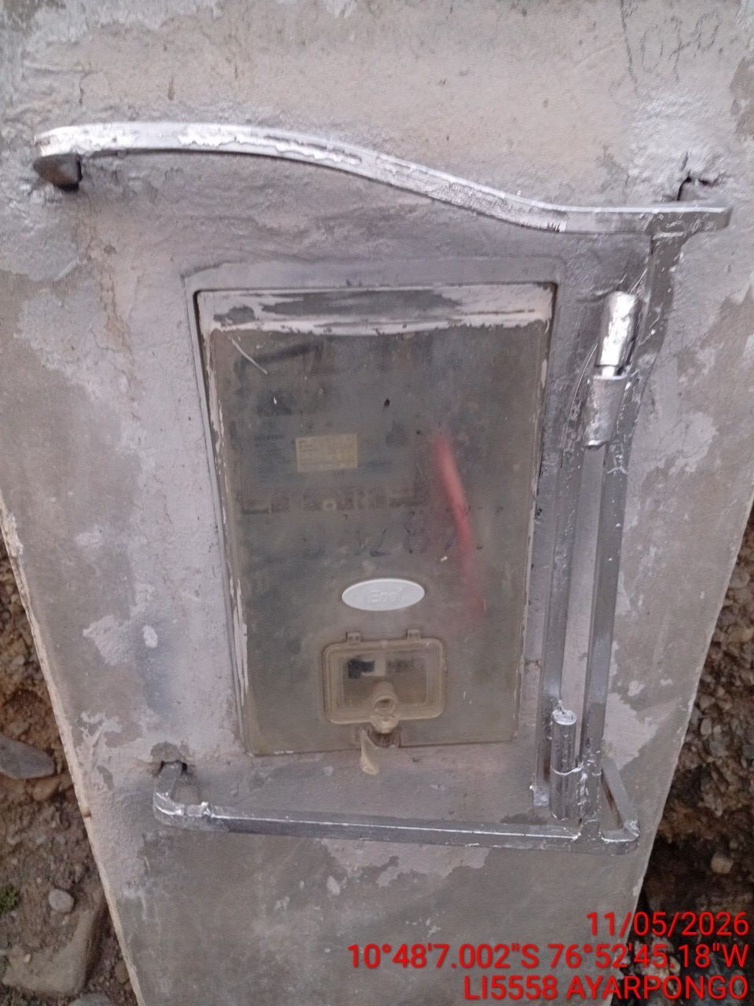 |  | 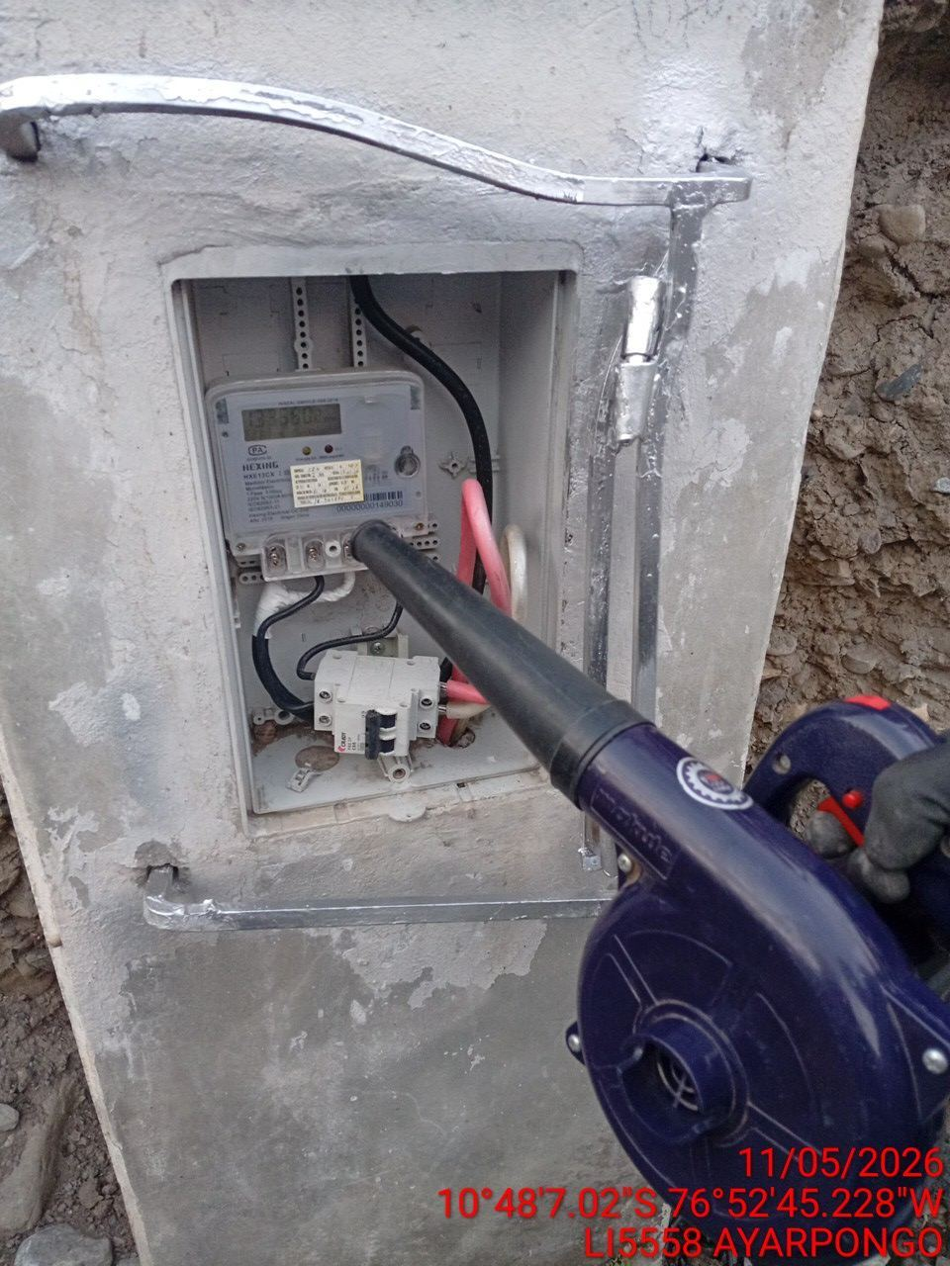 |  | 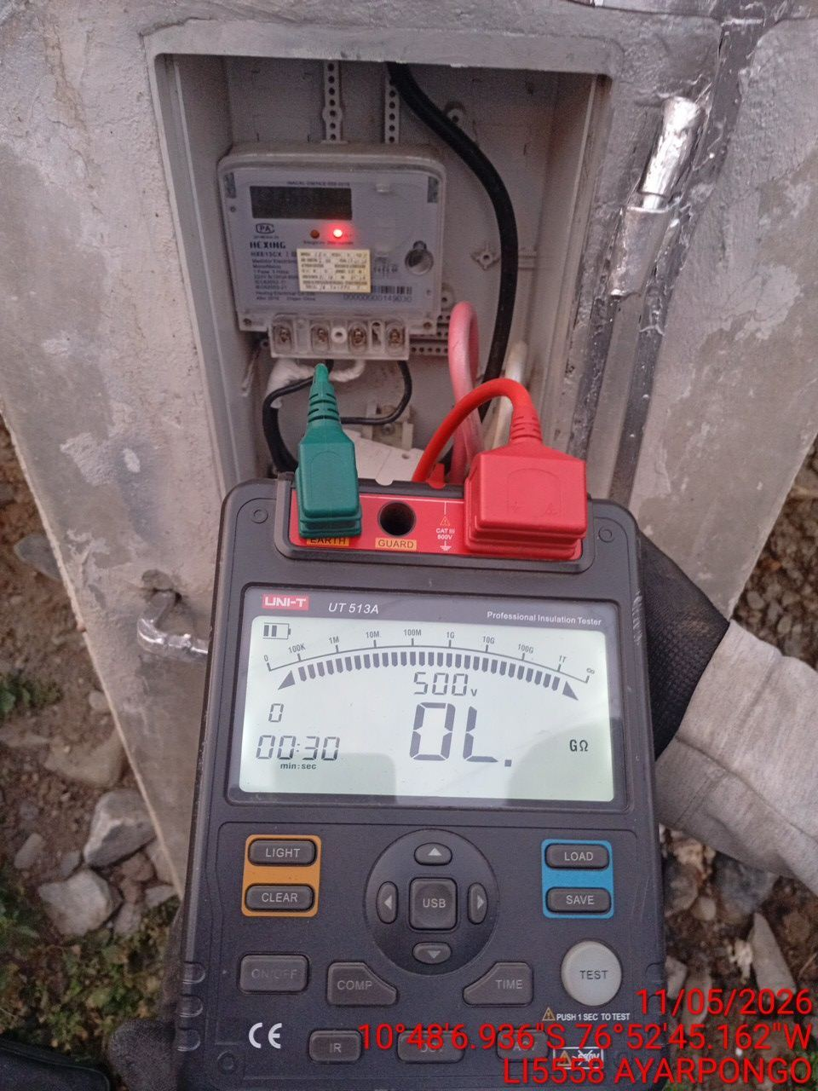

LIMPIEZA Y MEDICION DE AISLAMIENTO DE CONDUCTOR
ANTES |  | DURANTE |  | DESPUES


MEDICION Y MANTENIMIENTO DE SPAT EN TRANSFORMADOR (E/R): (DE CORRESPONDER)
ANTES |  | DURANTE |  | DESPUES

